Allgemeine Kennzahlen
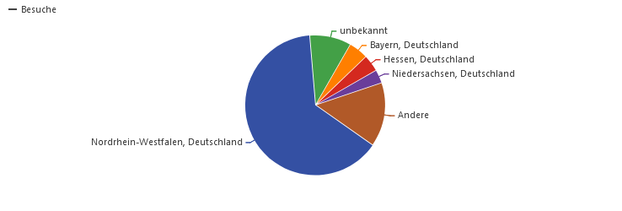
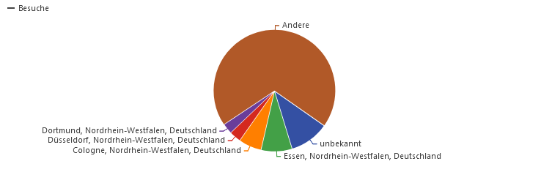
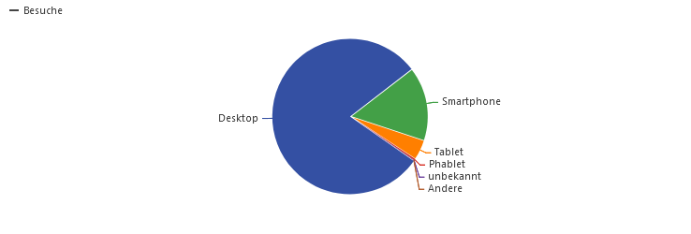
Reporting Open.NRW
Allgemein Kennzahlen zur Nutzung der Seite
 | Q3
Besucherübersicht
Anzahl Besuche (insgesamt) | 23.490 Besuche
Durschschnittliche Aufenthaltsdauer | 2 Minuten 55s durchschnittliche Aufenthaltsdauer
Abgesprungende Besucher | 41 % abgesprungene Besucher (Verlassen der Webseite nach einer Seite)
Anzahl Aktionen pro Besuch | 4,1 Aktionen pro Besuch (Seitenansichten, Downloads, ausgehende Verweise und interne Suchen)
Durchschnittliche Ladegeschwindigkeit | 1,39 s durchschnittliche Generierungszeit
Seitenansichten | 65.321 Seitenansichten, 50.101 Einmalige Seitenansichten
Suchbegriffe | 18.325 interne Suchen, 5.993 einmalige Suchbegriffe
Downloads | 2.446 Downloads, 2.159 Einmalige Downloads
Verweise | 10.291 Ausgehende Verweise, 8.858 Einmalige ausgehende Verweise
Aktionen pro Besuch | 230 max. Aktionen pro Besuch

Eingehender Traffic https:​/​/​open.​nrw (nur Startseite) | 8.503 Seitenansichten
von internen Seiten | 1.630 von internen Seiten
von internen Suchen | 325 von internen Suchen
von externen Suchen (Zahl nicht korrekt) | 1.531 von Suchmaschinen
Twitter etc. | 43 aus sozialen Netzwerken
von anderen Websites | 2.189 von Websites
Eingabe der URL | 2.219 direkte Zugriffe
 |  | Q3
Inhalt
Top 3 populäre Seiten | ALKIS NW Grundrissdaten; Digitale Orthophotos NW; Bodenrichtwerte NRW
Top 3 populäre Bereiche | /dataset; Startseite; /open-data
Top 5 Suchbegriffe auf dem Portal | "Flurkarte"; "luftbilder"; "hennef"
Downloads / Ansicht der Publikationen | 80

